Лист1
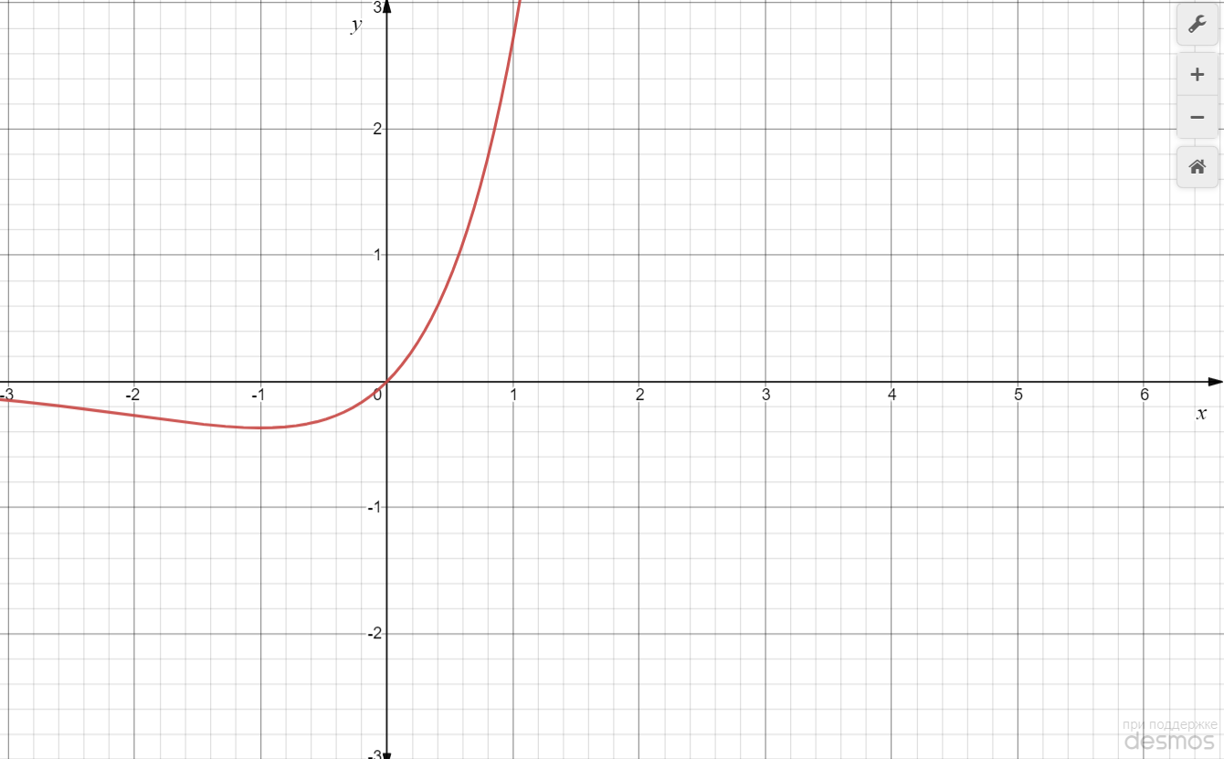
Порядок виконання роботи 1 Вивчити метод золотого перетину. 2 Побудувати за допомогою пакета Mіcrosoft Excel або Math- CAD графік функції f (x). Залежно від його вигляду знайти точку мінімуму або максимуму цієї функції на відрізку [a, b] за мето- дом золотого перетину. Варіант згідно з номером у списку гру- пи.

Варіант 11: | 11) f (x) = x ex, [–2; 0]

Судячи по графіку функції та заданому інтервалу, будемо шукати точку мінімуму на відрізку [-2;0] методом золотого перетину.
Інтервал пошуку -2 ≤ x ≤ 0. Дозволяється зробити 6 обчислень значень функції (з урахуванням значень функції на границях інтервалу пошуку).
Для зручності розрахунків перейдемо до інтервалу одиничної довжини. Введемо змінну x = 2ω -2, тобто ω = (x +2) / 2. Тоді задача полягає у відшуканні мінімуму функції f (ω) = =(2ω -2)*e^(2ω -2) при обмеженні 0 ≤ ω ≤ 1.
Початкова довжина інтервалу невизначеності L1 дорівнює 1. Спочатку отримуємо значення функції на краях інтервалів
f (0) = -2*e^-2=-0,271
f (1) = -0*e^0= 0

Ітерація 1 та 2 (обчислення 3 та 4)
Відшукуємо довжину нового інтервалу невизначенності
L2 = (L1/τ) = (1/1,618) = 0,618
Положення нових точок
ω1 = a + (1-1/τ)(b-a) = 0 + (1 - 0,618)*1 = 0,382.
Відповідне значення функції f (0,382) = 2*0,382-2*e^(2*0,382-2)= -0,359
ω2 = a + 1/τ(b-a) = 0 + 0,618*1 = 0,618
Відповідне значення функції f (0,618) = (2*0,618 - 2) * e^(2*0,618-2) = -0,356.
Введемо позначення ω0 = 0, ω1 = 0,382, ω2 = 0,618, ω3 = 1.
Точку ω3 відкидаємо, оскільки значення функції в цій точці є найбільшим. Отже, новий інтервал невизначеності L3 = ω2 – ω0 = 0,618.

Ітерація 3 (обчислення 5)
Положення нової точки ω4:
ω4 = a + (1-1/τ)(b-a) = 0 + (1- 0,618)*0,618 = 0,236.
Відповідне значення функції f (0,236) (2*0,236-2)*e^(2*0,236-2) = -0,332
Точку ω0 відкидаємо, оскільки значення функції в цій точці є найбільшим. Отже, новий інтервал невизначеності L2 = ω2 – ω4 = 0,382

Ітерація 4 (обчислення 6)
Положення нової точки ω5:
ω5 = а+1/τ(b-a) = 0,236 + 0,618*0,382 = 0,472
Відповідне значення функції f(0,472) = -0,367
Точку ω4 відкидаємо, оскільки значення функції в цій точці є найбільшим. Отже, новий інтервал невизначеності 0,382≤ω≤ 0,618. Довжина інтервалу невизначеності L4 = ω2 – ω1 = 0,236.
Відповідно довжина інтервалу невизначенності функції f(x) після шести обчислень становить (0-(-2))/τ^(6-1)=2/1,1=1,81.

Отримана точка мінімального значення функції x = 2*0,472 - 2 = -1,06

